Лист1
Наименование | Фото | Очаг | Цвет | Материал | Обычная Цена | Выгодная цена | Скидка
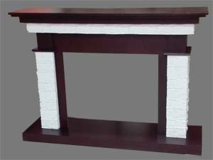 Каролина |  | Fobos/Majestic | черный дуб, темный дуб | мдф, шпон | 16,700.00р. | 15,920.00р. | 780.00р.
 |  | Moonblaze |  |  | 20,500.00р. | 19,410.00р. | 1,090.00р.
 |  | Epsilon 26 |  |  | 21,800.00р. | 20,650.00р. | 1,150.00р.
 |  | Firespace 33 SIR |  |  | 29,600.00р. | 28,000.00р. | 1,600.00р.
Вайт | 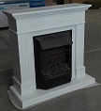 | Fobos/Majestic | белый | мдф | 16,450.00р. | 15,670.00р. | 780.00р.
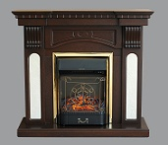 Шива |  | Fobos/Majestic | черный дуб, темный дуб | мдф, шпон | 16,750.00р. | 15,970.00р. | 780.00р.
Дакота М | 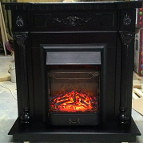 | Fobos/Majestic | черный дуб, темный дуб | мдф, шпон | 19,450.00р. | 18,670.00р. | 780.00р.
Дакота М |  | Fobos/Majestic | слоновая кость, белый дуб | мдф, шпон | 20,450.00р. | 19,560.00р. | 890.00р.
Бельгия 28 | 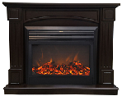 | Moonblaze | черный дуб, темный дуб | мдф, шпон | 20,590.00р. | 19,510.00р. | 1,080.00р.
 |  | Epsilon 26 |  |  | 22,900.00р. | 21,720.00р. | 1,180.00р.
Бельгия 28 | 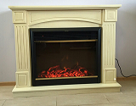 | Moonblaze | слоновая кость, белый дуб | мдф, шпон | 21,590.00р. | 20,480.00р. | 1,110.00р.
 |  | Epsilon 26 |  |  | 22,900.00р. | 21,720.00р. | 1,180.00р.
Триумф 28 | 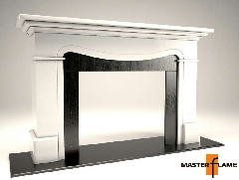 | Moonblaze | белый/венге | мдф, шпон | 23,900.00р. | 22,710.00р. | 1,190.00р.
 |  | Epsilon 26 |  |  | 25,200.00р. | 23,950.00р. | 1,250.00р.
Паркер 25 | 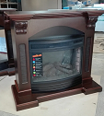 | Firefield 25 S IR | черный дуб, темный дуб | мдф, шпон | 24,400.00р. | 23,180.00р. | 1,220.00р.
 |  | FIRESPACE 25 S IR |  |  | 26,200.00р. | 24,855.00р. | 1,345.00р.
Паркер 25 | 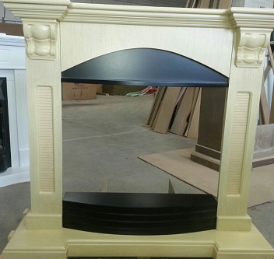 | Firefield 25 S IR | слоновая кость, белый дуб | мдф, шпон | 25,400.00р. | 24,150.00р. | 1,250.00р.
 |  | FIRESPACE 25 S IR |  |  | 27,200.00р. | 25,825.00р. | 1,375.00р.
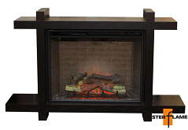 Токио 33 |  | Firespace 33 SIR | черный дуб, темный дуб | мдф, шпон | 30,600.00р. | 28,970.00р. | 1,630.00р.
 |  | LEEDS 33 SDW |  |  | 30,700.00р. | 29,050.00р. | 1,650.00р.
 |  | LEEDS 33 DDW |  |  | 31,700.00р. | 29,980.00р. | 1,720.00р.
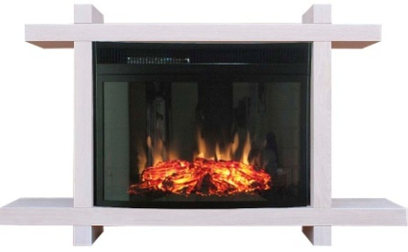 Токио 33 |  | Firespace 33 SIR | слоновая кость, белый дуб | мдф, шпон | 31,600.00р. | 29,940.00р. | 1,660.00р.
 |  | LEEDS 33 SDW |  |  | 31,700.00р. | 30,020.00р. | 1,680.00р.
 |  | LEEDS 33 DDW |  |  | 32,600.00р. | 30,950.00р. | 1,650.00р.

